Задачи (Вариант 25)
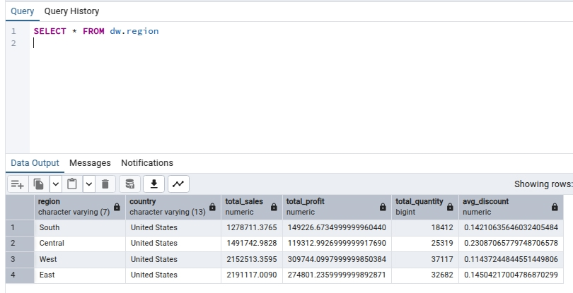
Вариант 25
Задание 1.
Создать представление по регионам

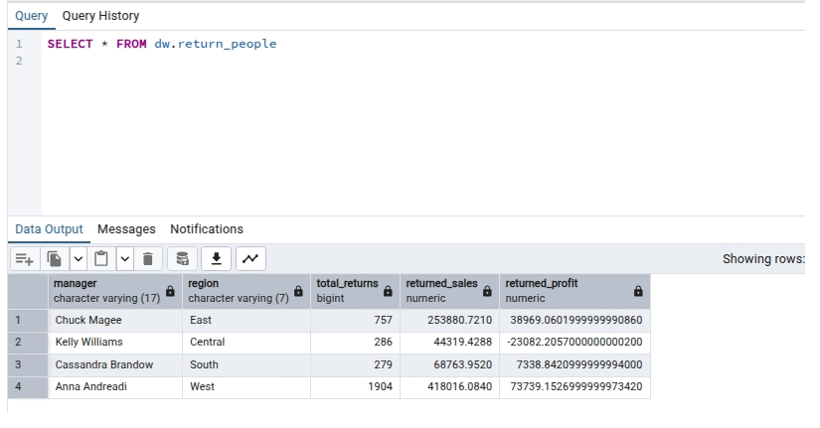
Задание 2.
Определить возвраты по менеджерам

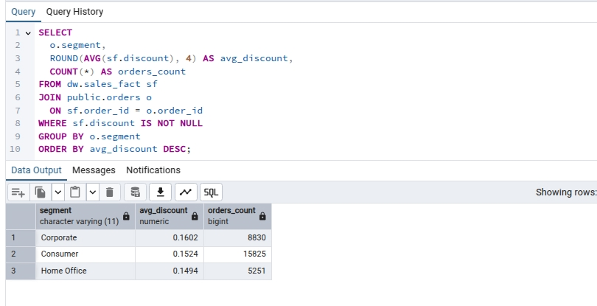
Задание 3.
Рассчитать среднюю скидку по сегментам

